大学・短期大学・専修学校用
講演会の開催希望アンケート
講演会の開催希望をお伺いいたします。（所要時間３分）
なお、回答を入力するセルを黄色で塗りつぶしています。

1 |  | 学校名を入力してください。

2 |  | 別途郵送しましたアンケートの協力依頼に記載のある「整理番号」を入力してください。
 |  | ※ 協力依頼文書の学校名の下にある「整理番号」（10桁）

 |  |  |  |  | （半角数字）

3 |  | ご担当者のお名前を入力してください。
 |  | ※ 姓と名の間を１字空けてください。

 |  |  |  |  | （例：国税 太郎）

4 |  | 連絡先（電話・携帯等）を入力してください。
 |  | ※ 任意回答です。

5 |  | 令和６年度に講演会の開催を希望しますか。
 |  | （１つだけに「〇」を入力してください。）

 |  |  | 希望する |  |  |  |  | 【租税教室（出前授業）のご案内】
 |  |  | 希望しない
 |  |  | 検討中
 |  |  |  |  |  |  | 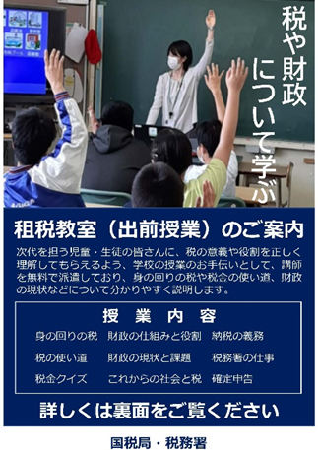 |  | 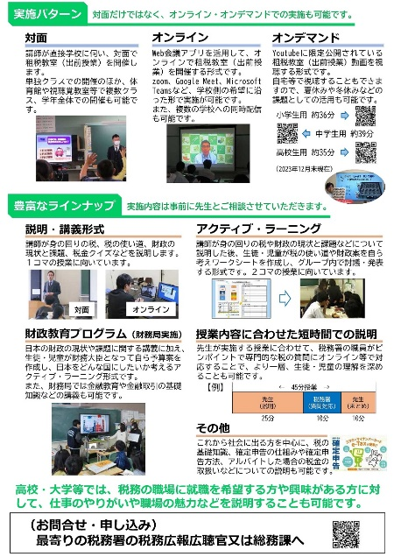
 | ５で「希望する」と回答した方へ
 |  | ・講演を希望する学部・学科を入力してください。

 |  | ・講演を希望する年月を入力してください。希望日が決まっている場合は、希望日まで入力してください。

 |  | 令和 |  | 年 | 月 | 日

 |  | ・希望する開催形式を選択してください。
 |  | （１つだけに「〇」を入力してください。）

 |  |  | 対面・講義形式による講演会
 |  |  | オンライン方式（web会議システムなどを使用した配信）
 |  |  | オンデマンド方式（事前に撮影した動画を適宜のタイミングで視聴）

 |  | ・希望する講演会のテーマ、内容、資料等を入力してください。

